DashBoard
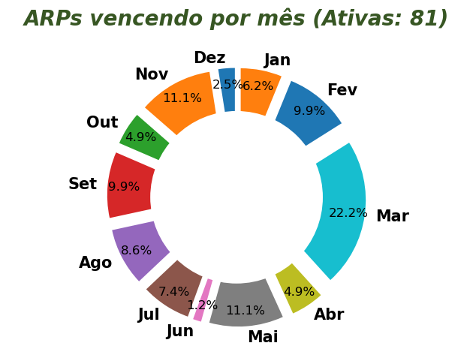
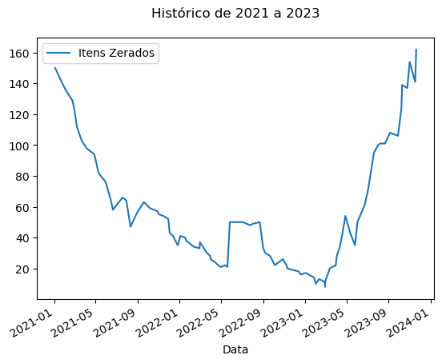
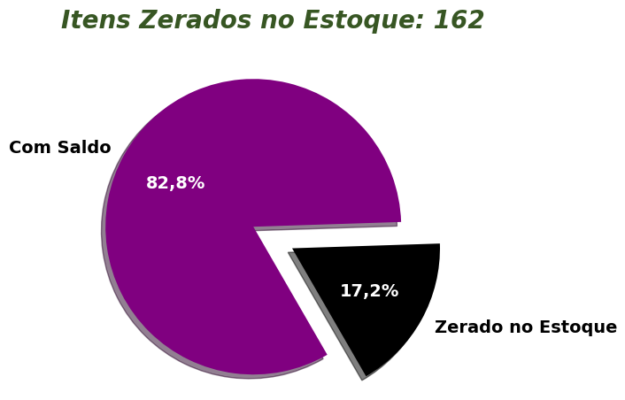
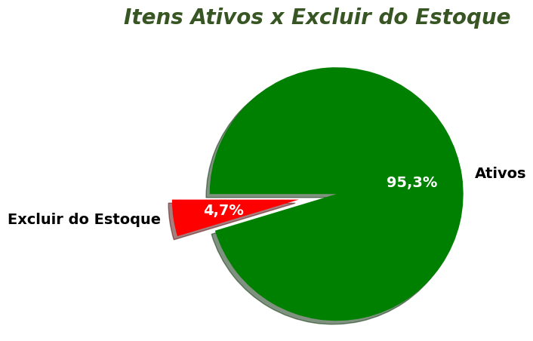
E
DashBoard - Apuração Compras / Estimativas (Excel + Python)

Assinaturas

PREFEITURA MUNICIPAL
SECRETARIA DE EDUCAÇÃO

DIVISÃO DE SUPRIMENTOS

 |  |  |  |  |  |  |  |  |  | PLANILHA Nº 0 / 2023
PLANILHA PARA EMISSÃO DE RC's - MATERIAIS DE ESTOQUE

ITEM | CÓDIGO | DESCRIÇÃO | UN | GRUPO | SUBG | COMPRA | VALOR UNIT. | VALOR TOTAL | ATA | VIGÊNCIA DA ATA | RC | PROJ | FICHA | OBSERVAÇÕES | DEST

